A01 ALI
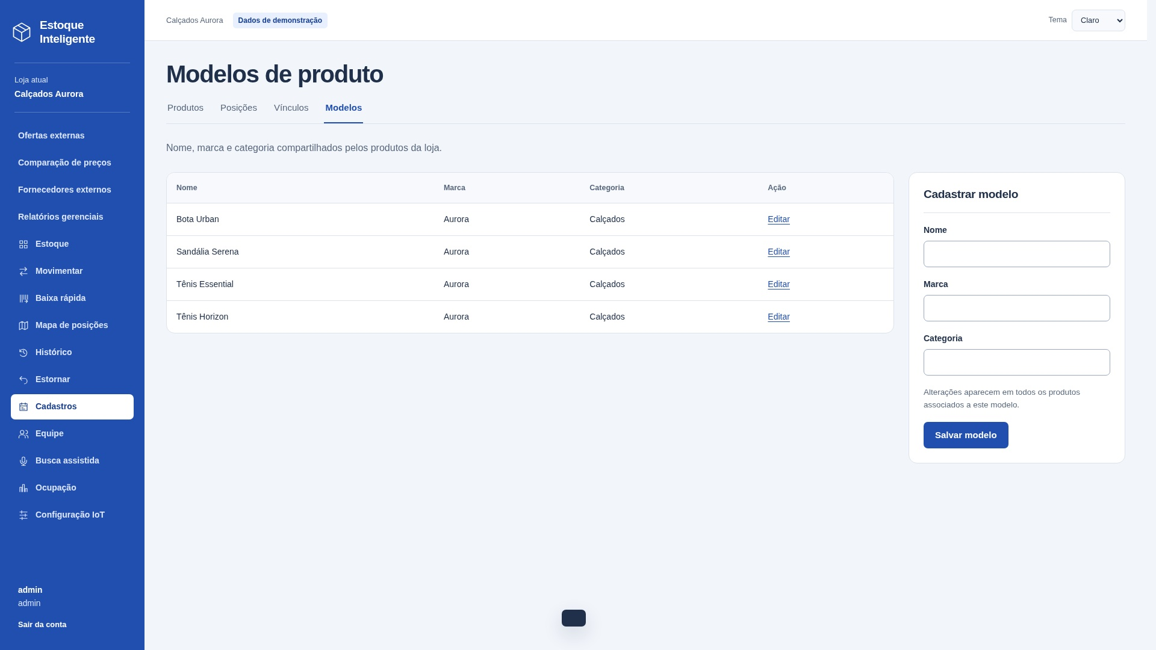
A01 — Modelos de produto
Sistema | Estoque Inteligente
Tipo | ALI - Arquivo Lógico Interno
Justificativa | Grupo mantido pelo Estoque Inteligente.
Requisito relacionado | Manter Modelos de produto
Caso de uso relacionado | Função implementada: /modelos. Um grupo lógico reconhecido pelo usuário.

Registro lógico | Item de dado referenciado | Tipo | Quantidade de TD na linha
Modelos de produto | loja | String | 1
Modelos de produto | código | String | 1
Modelos de produto | nome | String | 1
Modelos de produto | marca | String | 1
Modelos de produto | categoria | String | 1
 |  |  | 0
 |  |  | 0
 |  |  | 0
 |  |  | 0
 |  |  | 0
 |  |  | 0
 |  |  | 0
 |  |  | 0
 |  |  | 0
 |  |  | 0
 |  |  | 0
 |  |  | 0

Contagem para PF | Registros lógicos (RL) | 1
Contagem para PF | Itens de dados (DER) | 5
Complexidade | Simples
Tamanho estimado (PF) | 7

Origem e complemento | 1 RL: Registro de modelos de produto. Campos separados por ponto e vírgula são distintos; D informa quantos TD há em cada linha.
Relação com a tela | Captura real de /modelos no sistema local, loja Calçados Aurora. Dados de demonstração. Campos internos/contextuais não precisam aparecer como entradas editáveis.

A02 ALI
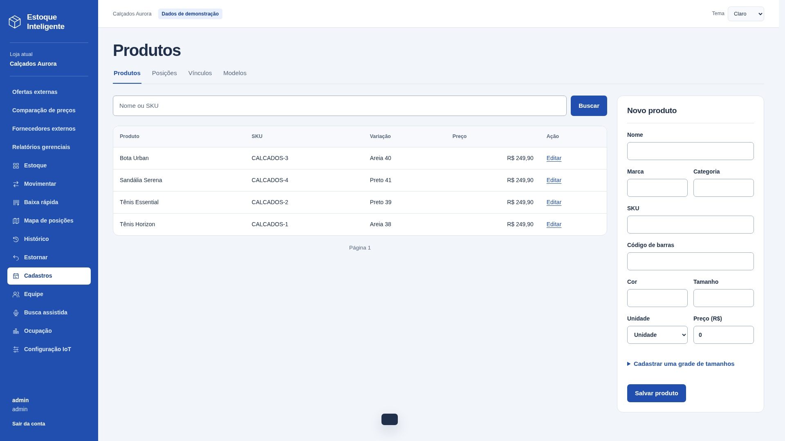
A02 — Produtos
Sistema | Estoque Inteligente
Tipo | ALI - Arquivo Lógico Interno
Justificativa | Grupo mantido pelo Estoque Inteligente.
Requisito relacionado | Manter Produtos
Caso de uso relacionado | Função implementada: /produtos. Um grupo lógico reconhecido pelo usuário.

Registro lógico | Item de dado referenciado | Tipo | Quantidade de TD na linha
Produtos | loja; código; modelo | String; String; String | 3
Produtos | SKU; código de barras | String; String | 2
Produtos | cor; tamanho | String; String | 2
Produtos | unidade; preço | String; Decimal | 2
Produtos | características; ativo | String; Boolean | 2

Contagem para PF | Registros lógicos (RL) | 1
Contagem para PF | Itens de dados (DER) | 11
Complexidade | Simples
Tamanho estimado (PF) | 7

Origem e complemento | 1 RL: Registro de produtos. Campos separados por ponto e vírgula são distintos; D informa quantos TD há em cada linha.
Relação com a tela | Captura real de /produtos no sistema local, loja Calçados Aurora. Dados de demonstração. Campos internos/contextuais não precisam aparecer como entradas editáveis.

X01 AIE
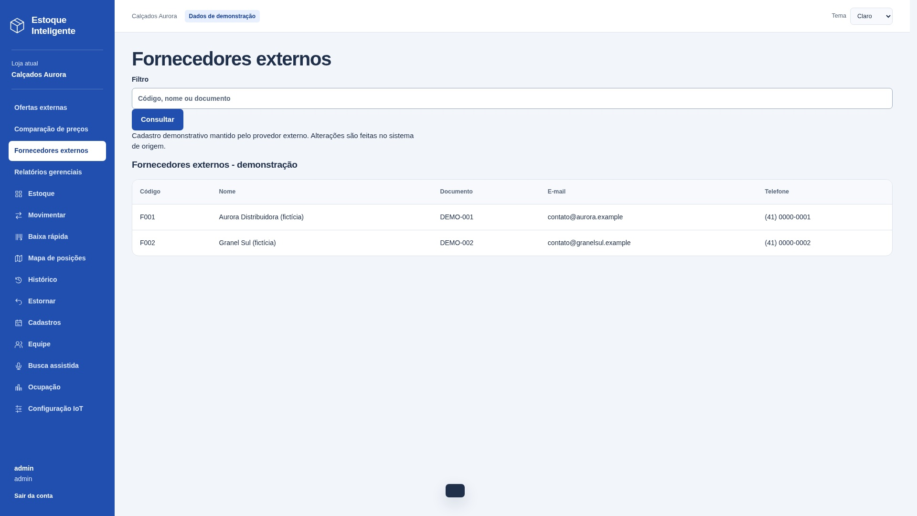
X01 — Fornecedores externos
Sistema | Estoque Inteligente
Tipo | AIE - Arquivo de Interface Externa
Justificativa | Dados mantidos pelo provedor externo; o Estoque Inteligente apenas consulta.
Requisito relacionado | Consultar Fornecedores externos
Caso de uso relacionado | Função implementada: /fornecedores. Um grupo lógico reconhecido pelo usuário.
Sistema externo | external/fornecedores — provedor independente, integração HTTP.

Registro lógico | Item de dado referenciado | Tipo | Quantidade de TD na linha
Fornecedores externos | código | String | 1
Fornecedores externos | nome | String | 1
Fornecedores externos | documento | String | 1
Fornecedores externos | e-mail | String | 1
Fornecedores externos | telefone | String | 1

Contagem para PF | Registros lógicos (RL) | 1
Contagem para PF | Itens de dados (DER) | 5
Complexidade | Simples
Tamanho estimado (PF) | 5

Origem e complemento | 1 RL: Registro de fornecedores externos. Campos separados por ponto e vírgula são distintos; D informa quantos TD há em cada linha.
Relação com a tela | Captura real de /fornecedores no sistema local, loja Calçados Aurora. Dados de demonstração. Campos internos/contextuais não precisam aparecer como entradas editáveis.

X02 AIE
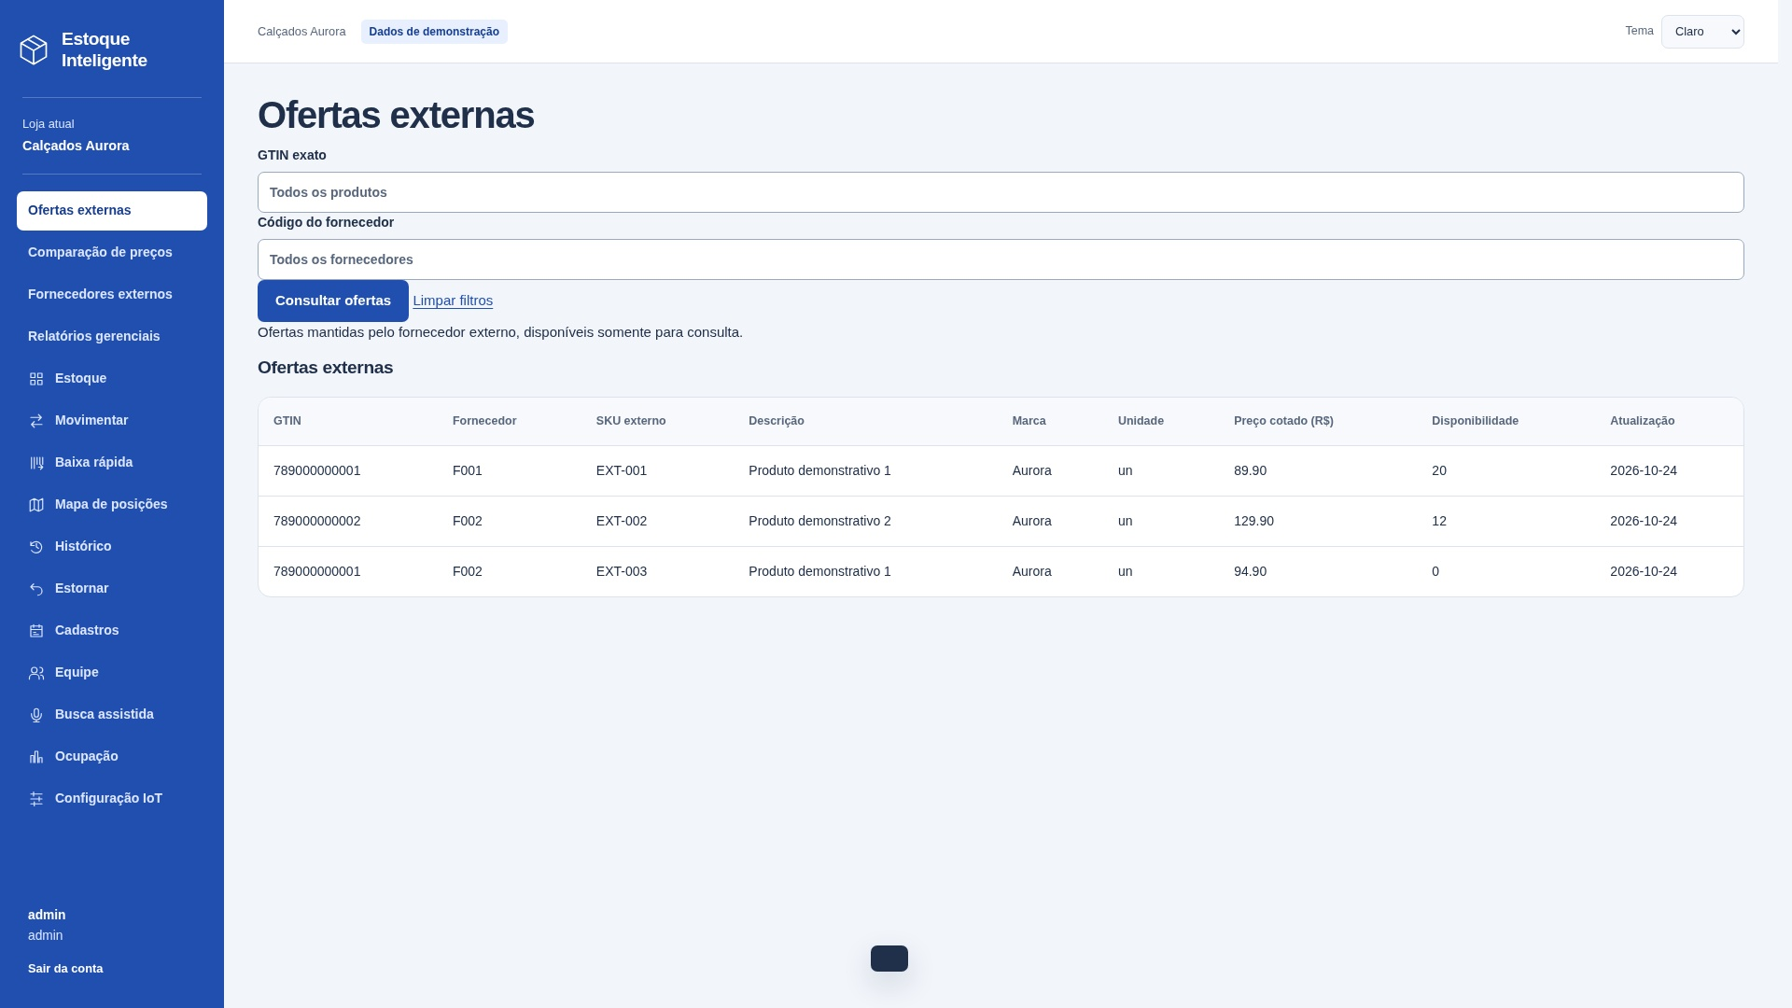
X02 — Ofertas externas
Sistema | Estoque Inteligente
Tipo | AIE - Arquivo de Interface Externa
Justificativa | Dados mantidos pelo provedor externo; o Estoque Inteligente apenas consulta.
Requisito relacionado | Consultar Ofertas externas
Caso de uso relacionado | Função implementada: /ofertas. Um grupo lógico reconhecido pelo usuário.
Sistema externo | external/ofertas — provedor independente, integração HTTP.

Registro lógico | Item de dado referenciado | Tipo | Quantidade de TD na linha
Ofertas externas | GTIN; código do fornecedor | String; String | 2
Ofertas externas | SKU externo; descrição | String; String | 2
Ofertas externas | marca; unidade | String; String | 2
Ofertas externas | preço cotado; disponibilidade | Decimal; String | 2
Ofertas externas | data de atualização | Date | 1

Contagem para PF | Registros lógicos (RL) | 1
Contagem para PF | Itens de dados (DER) | 9
Complexidade | Simples
Tamanho estimado (PF) | 5

Origem e complemento | 1 RL: Oferta comercial externa. Campos separados por ponto e vírgula são distintos; D informa quantos TD há em cada linha.
Relação com a tela | Captura real de /ofertas no sistema local, loja Calçados Aurora. Dados de demonstração. Campos internos/contextuais não precisam aparecer como entradas editáveis.

Entradas externas

EE04 — Incluir modelo
Tipo e finalidade | EE: Incluir modelo. Entrada: nome, marca, categoria.
Origem e complemento | A identificação desta EE considerou os dados recebidos para cadastrar o modelo (nome, marca e categoria), a manutenção do ALI A01 (Modelos de produto) e o registro correspondente em A09 (Auditoria). A classificação decorre da manutenção de dados internos. A imagem é uma captura real do formulário; nenhum cadastro foi enviado para obtê-la.
Arquivos e itens | A01: loja, nome, marca e categoria; identificação do modelo gerada no cadastro. A09: loja, responsável, ação modelo.salvar, detalhe com a identificação do modelo e data gerada. Esses dados de auditoria são mantidos internamente e não são campos extras recebidos pela interface.
Resultado e classificação | Mantém dados internos e retorna mensagem de resultado. Intenção principal de manutenção: classificada como EE.
Campos complementados | TD = campos distintos da interface + acionamento + mensagem de resultado. Dados internos não são TD adicionais. Linhas não utilizadas valem zero.
Arquivos referenciados | A01 Modelos de produto; A09 Auditoria consultável

Arquivo / origem | Dado que cruza a fronteira | Uso no processo | DER contado
Interface | nome | Entrada | 1
Interface | marca | Entrada | 1
Interface | categoria | Entrada | 1
Interface | mensagem de resultado | Saída | 1
Interface | acionamento | Controle | 1
 |  |  | 0
 |  |  | 0
 |  |  | 0
 |  |  | 0
 |  |  | 0
 |  |  | 0
 |  |  | 0
 |  |  | 0
 |  |  | 0
 |  |  | 0
 |  |  | 0
 |  |  | 0
 |  |  | 0
 |  |  | 0
 |  |  | 0

Arquivos referenciados | Nome do grupo lógico | Uso
A01 | Modelos de produto | Lido / mantido conforme descrição
A09 | Auditoria consultável | Lido / mantido conforme descrição

Contagem para PF | Arquivos referenciados | 2
Contagem para PF | Itens de dados (DER) | 5
Complexidade | Moderado
Tamanho estimado (PF) | 4

EE01 — Incluir produto, inclusive grade e saldo inicial
Tipo e finalidade | EE: Incluir produto, inclusive grade e saldo inicial. Entrada: nome, marca, categoria, SKU, código de barras, cor, tamanho, unidade, preço, características, estrutura, tamanhos da grade, posição inicial, quantidades iniciais.
Origem e complemento | A identificação desta EE considerou os dados de produto, grade e saldo inicial e os ALIs referenciados: A01 (Modelos), A02 (Produtos), A03 (Posições), A04 (Vínculos), A05 (Movimentações) e A09 (Auditoria). O saldo inicial, quando informado, gera uma movimentação. A imagem é uma captura real do formulário; nenhum cadastro foi enviado para obtê-la.
Arquivos e itens | A01: nome, marca e categoria do modelo. A02: modelo, SKU, código de barras, cor, tamanho, unidade, preço, características e ativo. A03: posição e unidade, na entrada inicial. A04: produto, posição e quantidade inicial. A05: produto, posição, responsável, tipo, variação, saldos anterior/posterior, motivo e data, quando há saldo inicial. A09: loja, responsável, ação, detalhe e data (gerada). Identificações dos registros são geradas pelo banco; leituras/manutenções internas não são TD adicionais da interface.
Resultado e classificação | Mantém dados internos e retorna mensagem de resultado. Intenção principal de manutenção: classificada como EE.
Campos complementados | TD = campos distintos da interface + acionamento + mensagem de resultado. Dados internos não são TD adicionais. Linhas não utilizadas valem zero.
Arquivos referenciados | A01 Modelos de produto; A02 Produtos; A03 Posições; A04 Estoque por posição / vínculos; A05 Movimentações; A09 Auditoria consultável

Arquivo / origem | Dado que cruza a fronteira | Uso no processo | DER contado
Interface | nome | Entrada | 1
Interface | marca | Entrada | 1
Interface | categoria | Entrada | 1
Interface | SKU | Entrada | 1
Interface | código de barras | Entrada | 1
Interface | cor | Entrada | 1
Interface | tamanho | Entrada | 1
Interface | unidade | Entrada | 1
Interface | preço | Entrada | 1
Interface | características | Entrada | 1
Interface | estrutura | Entrada | 1
Interface | tamanhos da grade | Entrada | 1
Interface | posição inicial | Entrada | 1
Interface | quantidades iniciais | Entrada | 1
Interface | mensagem de resultado | Saída | 1
Interface | acionamento | Controle | 1
 |  |  | 0
 |  |  | 0
 |  |  | 0
 |  |  | 0
 |  |  | 0

Arquivos referenciados | Nome do grupo lógico | Uso
A01; A02 | Modelos de produto; Produtos | Lido / mantido conforme descrição
A03; A04 | Posições; Estoque por posição / vínculos | Lido / mantido conforme descrição
A05; A09 | Movimentações; Auditoria consultável | Lido / mantido conforme descrição

Contagem para PF | Arquivos referenciados | 6
Contagem para PF | Itens de dados (DER) | 16
Complexidade | Complexo
Tamanho estimado (PF) | 6

EE04 — detalhe da tela (continuação)
Tela real / contexto | Detalhe do formulário real e dos registros existentes. Não representa confirmação de um novo cadastro.
Contribuição pessoal | A análise identificou os dados de entrada do modelo (nome, marca e categoria), o ALI A01 (Modelos de produto) mantido pela operação e o registro correspondente no ALI A09 (Auditoria consultável).
Arquivos e itens | A01: loja, nome, marca e categoria; identificação do modelo gerada no cadastro. A09: loja, responsável, ação modelo.salvar, detalhe com a identificação do modelo e data gerada. Esses dados de auditoria são mantidos internamente e não são campos extras recebidos pela interface.
Contagem | Detalhamento da EE já contada acima; 0 PF adicionais.
Referências | A01 Modelos de produto; A09 Auditoria consultável

Arquivo / origem | Dado que cruza a fronteira | Uso no processo | DER contado
Interface | mensagem de resultado | Já contada acima | 0
 |  |  | 0
 |  |  | 0
 |  |  | 0

Arquivos referenciados | Nome do grupo lógico | Uso
A01 | Modelos de produto | Lido / mantido conforme descrição
A09 | Auditoria consultável | Lido / mantido conforme descrição

Contagem para PF | Arquivos referenciados | 2
Contagem para PF | Itens de dados (DER)
Complexidade | Já contabilizada
PF adicionais

EE01 — detalhe da tela (continuação)
Tela real / contexto | Detalhe do formulário real e dos registros existentes. Não representa confirmação de um novo cadastro.
Contribuição pessoal | A análise identificou a entrada de produto, dados da grade e saldo inicial, e os ALIs referenciados: A01 (Modelos), A02 (Produtos), A03 (Posições), A04 (Vínculos), A05 (Movimentações) e A09 (Auditoria). O saldo inicial, quando informado, é registrado como movimentação.
Arquivos e itens | A01: nome, marca e categoria do modelo. A02: modelo, SKU, código de barras, cor, tamanho, unidade, preço, características e ativo. A03: posição e unidade, na entrada inicial. A04: produto, posição e quantidade inicial. A05: produto, posição, responsável, tipo, variação, saldos anterior/posterior, motivo e data, quando há saldo inicial. A09: loja, responsável, ação, detalhe e data (gerada). Identificações dos registros são geradas pelo banco; leituras/manutenções internas não são TD adicionais da interface.
Contagem | Detalhamento da EE já contada acima; 0 PF adicionais.
Referências | A01 Modelos de produto; A02 Produtos; A03 Posições; A04 Estoque por posição / vínculos; A05 Movimentações; A09 Auditoria consultável

Arquivo / origem | Dado que cruza a fronteira | Uso no processo | DER contado
Interface | mensagem de resultado | Já contada acima | 0
 |  |  | 0
 |  |  | 0
 |  |  | 0
 |  |  | 0
 |  |  | 0
 |  |  | 0

Arquivos referenciados | Nome do grupo lógico | Uso
A01; A02 | Modelos de produto; Produtos | Lido / mantido conforme descrição
A03 | Posições | Lido / mantido conforme descrição
A04 | Estoque por posição / vínculos | Lido / mantido conforme descrição
A05 | Movimentações | Lido / mantido conforme descrição
A09 | Auditoria consultável | Lido / mantido conforme descrição

Contagem para PF | Arquivos referenciados | 6
Contagem para PF | Itens de dados (DER)
Complexidade | Já contabilizada
PF adicionais

SE06 SE
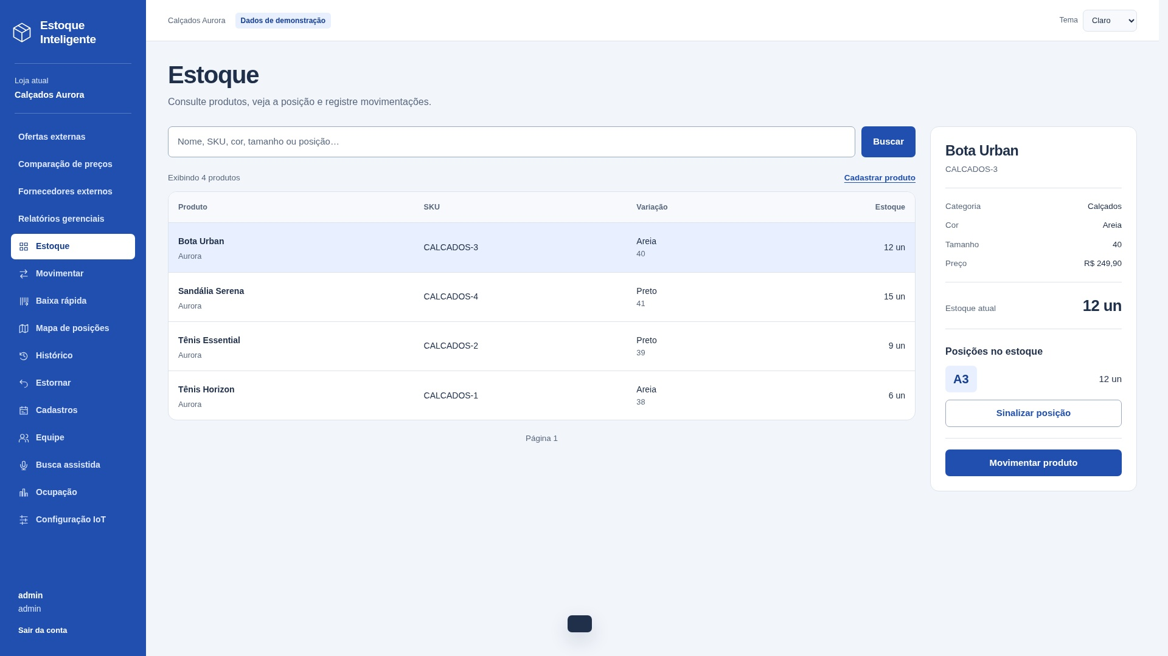
SE06 — Pesquisar estoque e localizar produto
Tipo e finalidade | SE — Pesquisar estoque e localizar produto.
Origem e complemento | Captura real da saída na aplicação local, com dados de demonstração. Campos separados por ponto e vírgula são distintos; D registra a quantidade por linha. Outros canais do mesmo processo não duplicam a contagem.
ALIs e itens referenciados | A01: nome, marca, categoria; A02: SKU, código de barras, cor, tamanho, unidade, preço, características e ativo; A03: código e setor; A04: produto, posição e quantidade. Loja delimita os registros. Saldo total é soma das quantidades.
Dados derivados e exemplo | Soma das posições para obter saldo. Dashboard, busca digitada/voz e lista de produtos reutilizam a mesma intenção; não contar canais novamente.
Interpretação e classificação | SE: produz dados derivados, não apenas dados recuperados. Entrada: busca, produto selecionado.
Arquivos referenciados | A01 Modelos de produto; A02 Produtos; A03 Posições; A04 Estoque por posição / vínculos

Arquivo / origem | Dado que cruza a fronteira | Uso no processo | DER contado
Interface | busca; produto selecionado | Entrada | 2
Interface | SKU; código de barras | Saída | 2
Interface | nome; marca | Saída | 2
Interface | categoria; cor | Saída | 2
Interface | tamanho; unidade | Saída | 2
Interface | preço; características | Saída | 2
Interface | saldo total | Saída | 1
Interface | posição | Saída | 1
Interface | setor | Saída | 1
Interface | quantidade na posição | Saída | 1
Interface | acionamento | Controle | 1
Interface | mensagem de resultado | Controle | 1

Arquivos referenciados | Nome do grupo lógico | Uso
A01 | Modelos de produto | Lido / mantido conforme descrição
A02 | Produtos | Lido / mantido conforme descrição
A03 | Posições | Lido / mantido conforme descrição
A04 | Estoque por posição / vínculos | Lido / mantido conforme descrição

Contagem para PF | Arquivos referenciados | 4
Contagem para PF | Itens de dados (DER) | 18
Complexidade | Complexo
Tamanho estimado (PF) | 7

SE02 SE
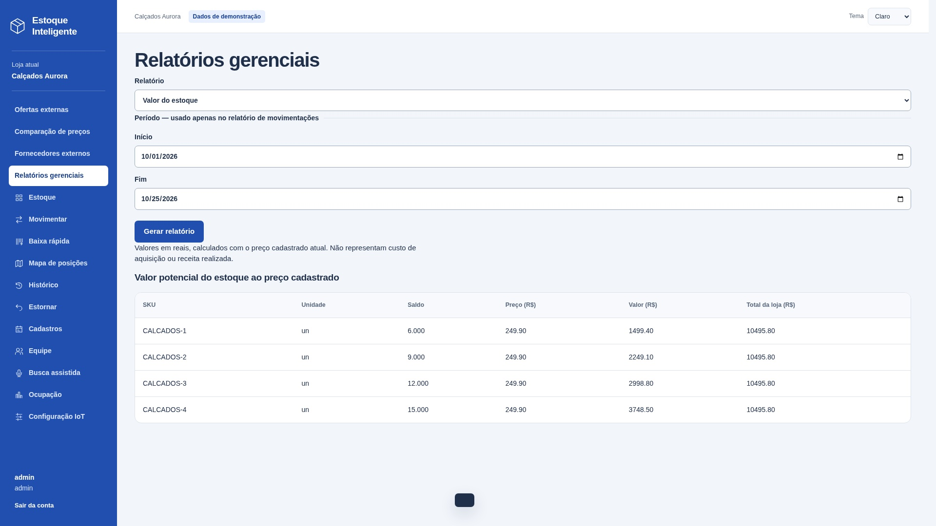
SE02 — Valor potencial do estoque
Tipo e finalidade | SE — Valor potencial do estoque.
Origem e complemento | Captura real da saída na aplicação local, com dados de demonstração. Campos separados por ponto e vírgula são distintos; D registra a quantidade por linha. Outros canais do mesmo processo não duplicam a contagem.
ALIs e itens referenciados | A02: SKU, unidade, preço, ativo e loja; A04: produto e quantidade. Saldo é soma por produto; valor = saldo × preço; total = soma dos valores arredondados em centavos.
Dados derivados e exemplo | Saldo × preço atual, arredondado em centavos por produto; total = soma dos valores. Não é custo nem receita realizada.
Vazios e classificação | SE: produz dados derivados, não apenas dados recuperados. Entrada: acionamento.
Arquivos referenciados | A02 Produtos; A04 Estoque por posição / vínculos

Arquivo / origem | Dado que cruza a fronteira | Uso no processo | DER contado
Interface | SKU | Saída | 1
Interface | unidade | Saída | 1
Interface | saldo | Saída | 1
Interface | preço | Saída | 1
Interface | valor por produto | Saída | 1
Interface | total da loja | Saída | 1
Interface | acionamento | Controle | 1
Interface | mensagem de resultado | Controle | 1

Arquivos referenciados | Nome do grupo lógico | Uso
A02 | Produtos | Lido / mantido conforme descrição
A04 | Estoque por posição / vínculos | Lido / mantido conforme descrição

Contagem para PF | Arquivos referenciados | 2
Contagem para PF | Itens de dados (DER) | 8
Complexidade | Moderado
Tamanho estimado (PF) | 5

CE04 Consulta
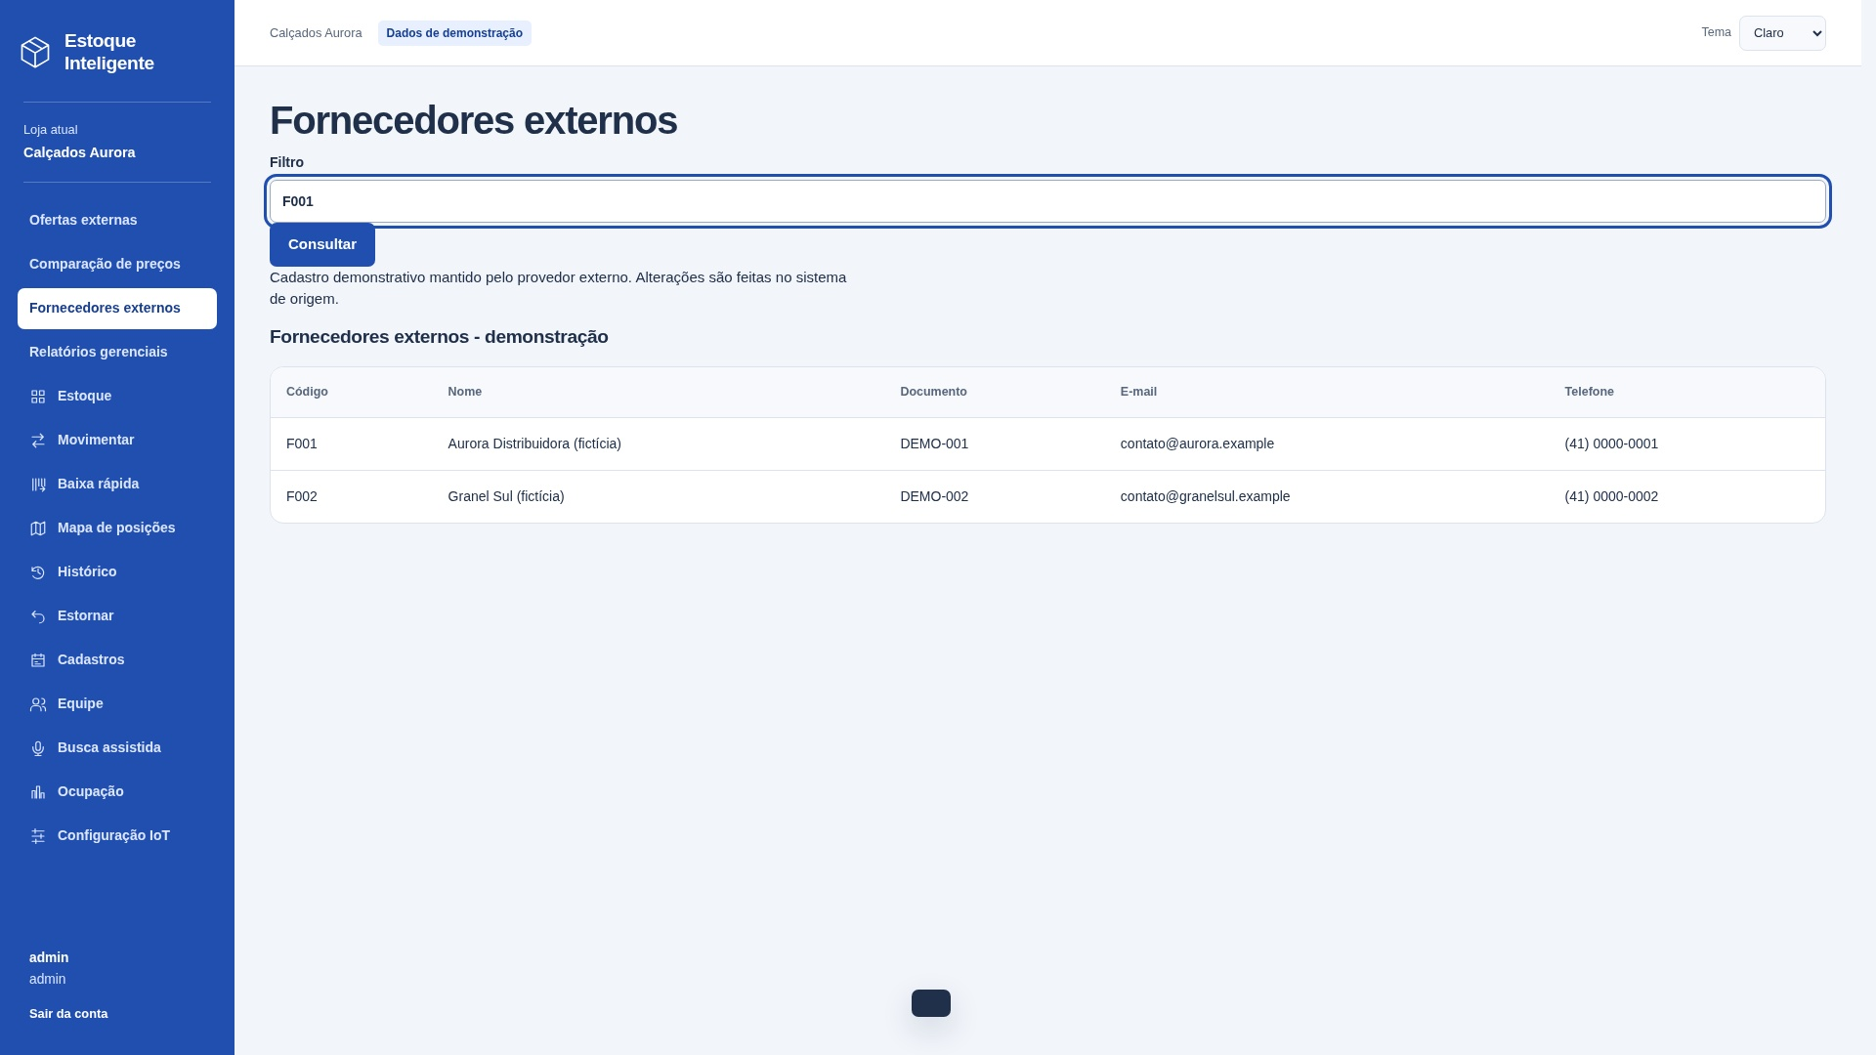
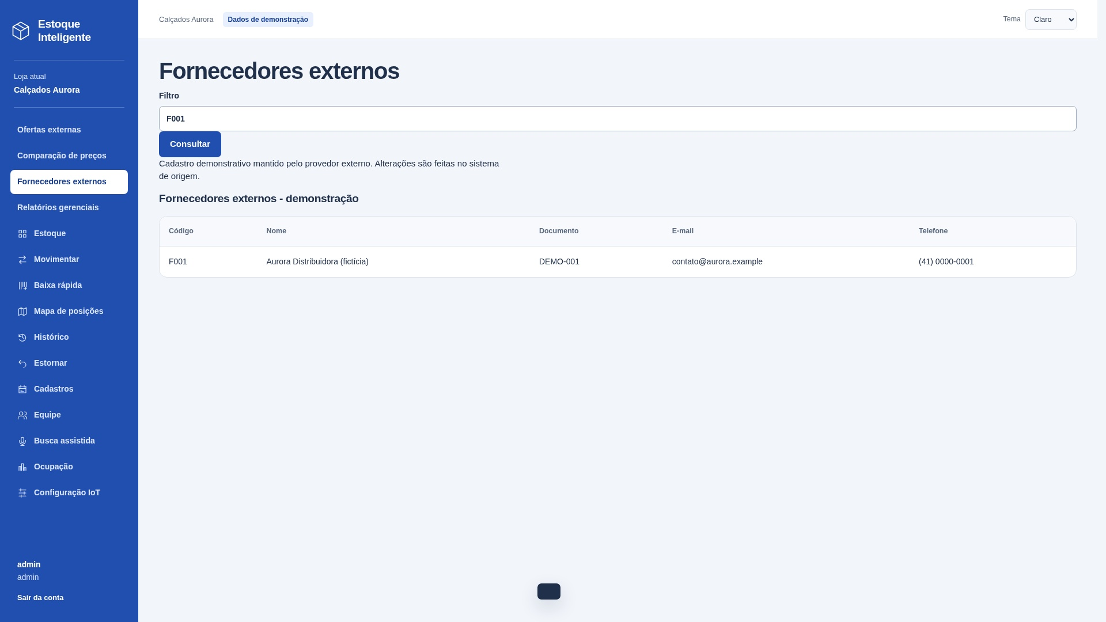
CE04 — Consultar fornecedores externos
Tipo e finalidade | CE — Consultar fornecedores externos.
Origem e complemento | Capturas reais: filtros preenchidos antes de consultar e resultado após enviar a consulta. Na imagem de entrada, a tabela ainda corresponde à consulta anterior. Mesmo processo, sem derivação ou manutenção. Dados de demonstração.
Entrada e critérios | Entrada: filtro código, nome ou documento. Filtros opcionais. Entrada e resultado pertencem à mesma consulta.
Arquivos e resultado | X01 Fornecedores externos. Saída: código, nome, documento, e-mail, telefone.
Classificação e vazios | CE sem cálculo nem manutenção. Entrada: 3 TD; saída sem repetição: 5 TD. Classificar separadamente e usar a maior complexidade: simples, 3 PF. Vazio: mensagem de resultado.
Arquivos referenciados | X01 Fornecedores externos

Arquivo / origem | Dado que cruza a fronteira | Uso no processo | DER contado
Interface | filtro código, nome ou documento | Entrada | 1
Interface | código | Saída | 1
Interface | nome | Saída | 1
Interface | documento | Saída | 1
Interface | e-mail | Saída | 1
Interface | telefone | Saída | 1
Interface | acionamento | Controle | 1
Interface | mensagem de resultado | Controle | 1
 |  |  | 0

Arquivos referenciados | Nome do grupo lógico | Uso
X01 | Fornecedores externos | Lido / mantido conforme descrição

Contagem para PF | Arquivos referenciados | 1
Contagem para PF | Itens de dados (DER) | 8
Complexidade | Simples
Tamanho estimado (PF) | 3

CE12 Consulta
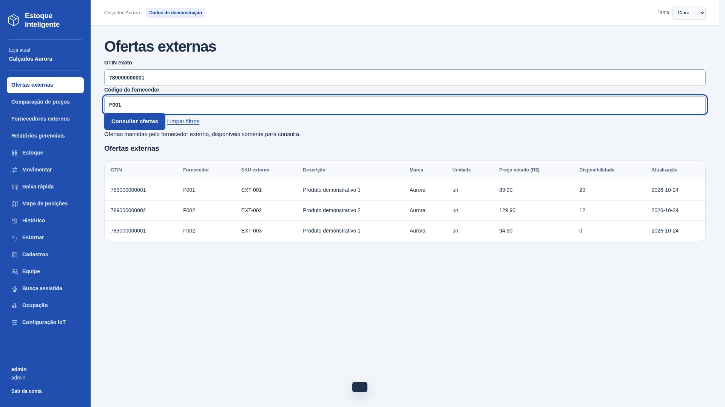
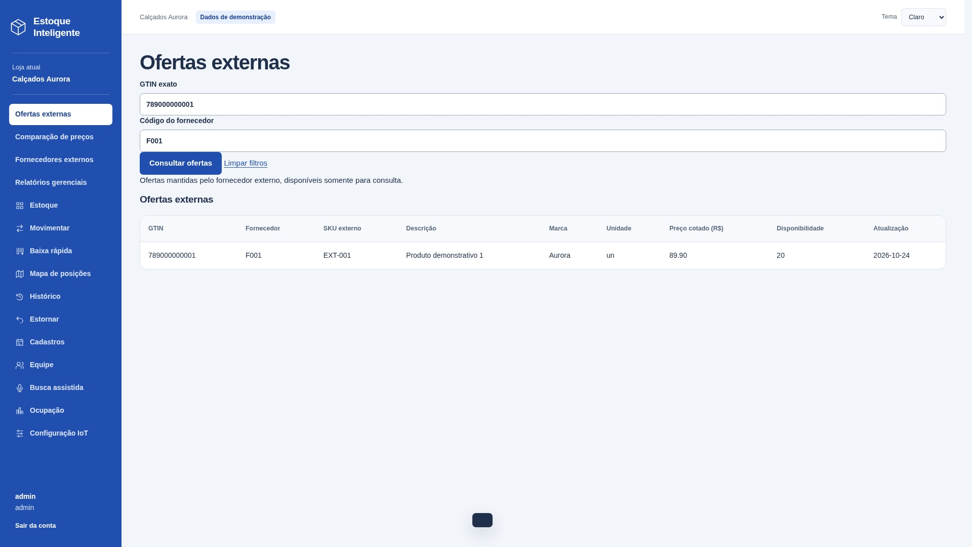
CE12 — Consultar ofertas externas
Tipo e finalidade | CE — Consultar ofertas externas.
Origem e complemento | Capturas reais: filtros preenchidos antes de consultar e resultado após enviar a consulta. Na imagem de entrada, a tabela ainda corresponde à consulta anterior. Mesmo processo, sem derivação ou manutenção. Dados de demonstração.
Entrada e critérios | Entrada: GTIN, código do fornecedor. Filtros opcionais. Entrada e resultado pertencem à mesma consulta.
Arquivos e resultado | X02 Ofertas externas. Saída: GTIN, código do fornecedor, SKU externo, descrição, marca, unidade, preço cotado, disponibilidade, data de atualização.
Classificação e vazios | CE sem cálculo nem manutenção. Entrada: 4 TD; saída sem repetição: 7 TD. Classificar separadamente e usar a maior complexidade: simples, 3 PF. Vazio: mensagem de resultado.
Arquivos referenciados | X02 Ofertas externas

Arquivo / origem | Dado que cruza a fronteira | Uso no processo | DER contado
Interface | GTIN; código do fornecedor | Entrada e saída | 2
Interface | SKU externo; descrição | Saída | 2
Interface | marca; unidade | Saída | 2
Interface | preço cotado; disponibilidade | Saída | 2
Interface | data de atualização | Saída | 1
Interface | acionamento | Controle | 1
Interface | mensagem de resultado | Controle | 1

Arquivos referenciados | Nome do grupo lógico | Uso
X02 | Ofertas externas | Lido / mantido conforme descrição

Contagem para PF | Arquivos referenciados | 1
Contagem para PF | Itens de dados (DER) | 11
Complexidade | Simples
Tamanho estimado (PF) | 3

